ホーム
システム名 |  |  | アイエスエイプランECサイト |  |  |  |  |  | 作成日 |  | 2017/8/14 |  | 作成者 | 佐伯 悠里
カテゴリ |  |  | ホーム | 機能名称 |  |  |  |  | 更新日 |  | 2019/10/8 |  | 更新者 | 久保田 善之

 | ■メインメニュー画面
 |  |  |  |  |  | No. | 項目名 | オブジェクト |  | 内容
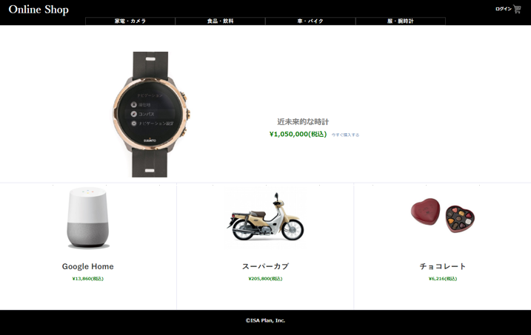
header
1
 |  |  |  |  |  | 1 | 商品写真 |  |  | 商品マスタテーブル.商品画像ファイル名より取得した画像を設定。
 |  |  |  |  |  |  |  |  |  | クリックすることにより商品詳細へ遷移する。

１
 |  |  |  |  |  | 2 | 商品名 |  |  | 商品マスタテーブルより取得した販売単価をもとに、
 |  |  |  |  |  |  |  |  |  | 税込計算した販売単価(税込)を表示

2
２
３
3
４
4
 |  |  |  |  |  | 3 | 販売単価(税込) |  |  | 商品マスタテーブルより取得した販売単価をもとに、
 |  |  |  |  |  |  |  |  |  | 税込計算した販売単価(税込)を表示

body
 |  |  |  |  |  | 4 | 購入ボタン |  |  | 決済テーブル、決済明細テーブル、商品マスタの更新を行い、
 |  |  |  |  |  |  |  |  |  | 決済画面に遷移する。

 |  |  |  |  |  | 5 | ログアウト機能 |  |  | ログインするとログインIDの下に ログアウトボタンが
 |  |  |  |  |  |  |  |  |  | 追加される。ログアウト後はログアウトボタンが表示
 |  |  |  |  |  |  |  |  |  | されなくなる。 |  | 2019/10/8 JMT05対応 久保田

 |  |  |  |  |  | 6 | イチオシ表示 |  |  | 一番売れている商品をイチオシ商品として
 |  |  |  |  |  |  |  |  |  | 表示をする。 |  |  | 2019/10/8 JMT07対応 久保田

fooder

 |  | 【JTM05】ログアウト対応
5
ログアウト
header

body

fooder

【JTM07】イチオシ表示対応

ⒸISA Plan, Inc.
6

 |  |  |  |  | body

 |  |  |  |  | fooder

